Introduction
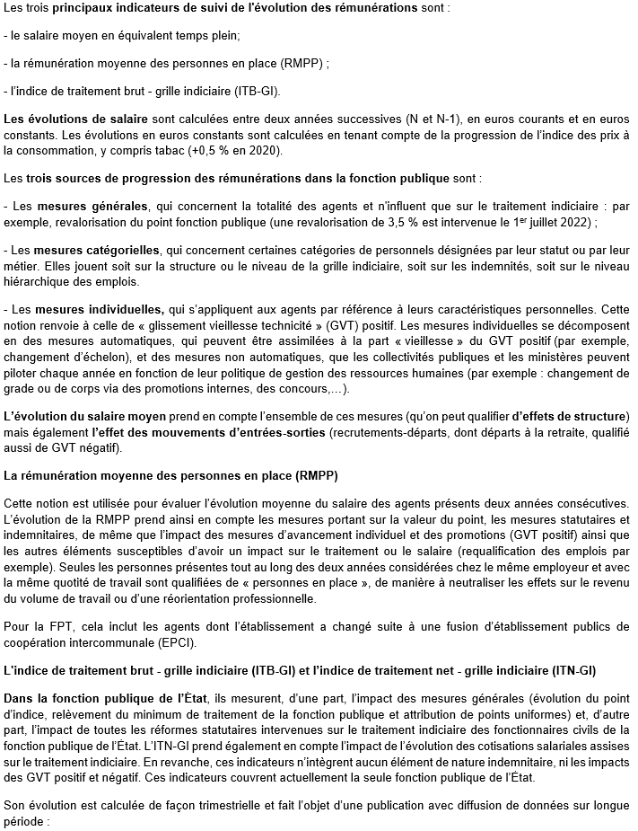

https://www.fonction-publique.gouv.fr/indice-de-traitement-brut-grille-indiciaire-itb-gi

